Casos de teste
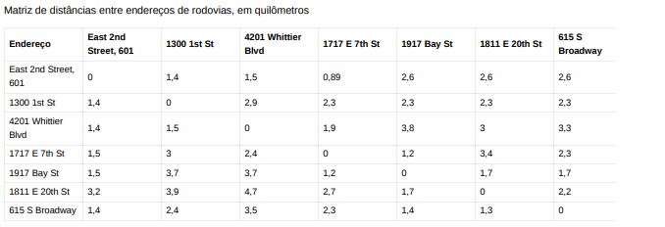
Cálculo do tempo e custo de viagem |  |  |  |  |  |  |  | Minha tabela de distâncias não bate com a sua, provavelmente por isso o resultado deu diferente, anexei aqui (não sei nem se pode) junto com o cálculo.
identificação de caso de teste | Nome do caso de teste | Pré-condição | Número da etapa | Descrição da etapa | Resultado esperado | Ambiente
t-1 | O tempo e o custo do Táxi no Urban Routes com horário de início de 00:01-08:00 | Abra o serviço Urban Routes dentro desse horário | 1 | Digitar endereços De East 2nd Street, 601 | Tempo aproximado da Viagem 2min Custo da Viagem $0.5 |  | 1.40
 |  |  | 2 | Digitar Para 1300 1st St |  |  | 50.00
 |  |  | 3 | Selecionar opção Personal |  |  | 0.03
 |  |  | 4 | Clicar no botão "Chamar um Táxi" |  |  | 1.68
 |  |  | 5 | Selecionar o tipo de de Táxi |  |  | 0.50
 |  |  | 6 | Digitar número de telefone
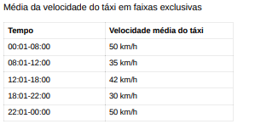
 |  |  | 7 | Adicionar Método de Pagamento
 |  |  | 8 | Clicar no botão "Insira o númer de telefone e faça o pedido
t-2 | O tempo e o custo do Táxi no Urban Routes com horário de início de 08:01-12:00 | Abra o serviço Urban Routes dentro desse horário | 1 | Digitar endereços De East 2nd Street, 601 | Tempo aproximado da Viagem 3min Custo da Viagem $0.72 |  | 1.40
 |  |  | 2 | Digitar Para 1300 1st St |  |  | 35.00
 |  |  | 3 | Selecionar opção Personal |  |  | 0.04
 |  |  | 4 | Clicar no botão "Chamar um Táxi" |  |  | 2.40
 |  |  | 5 | Selecionar o tipo de de Táxi |  |  | 0.72
 |  |  | 6 | Digitar número de telefone
 |  |  | 7 | Adicionar Método de Pagamento
 |  |  | 8 | Clicar no botão "Insira o númer de telefone e faça o pedido
t-3 | O tempo e o custo do Táxi no Urban Routes com horário de início de 12:01-18:00 | Abra o serviço Urban Routes dentro desse horário | 1 | Digitar endereços De East 2nd Street, 601 | Tempo aproximado 2min Custo da Viagem $0.6 |  | 1.40
 |  |  | 2 | Digitar Para 1300 1st St |  |  | 42.00
 |  |  | 3 | Selecionar opção Personal |  |  | 0.03
 |  |  | 4 | Clicar no botão "Chamar um Táxi" |  |  | 2.00
 |  |  | 5 | Selecionar o tipo de de Táxi |  |  | 0.60
 |  |  | 6 | Digitar número de telefone
 |  |  | 7 | Adicionar Método de Pagamento
 |  |  | 8 | Clicar no botão "Insira o númer de telefone e faça o pedido
t-4 | O tempo e o custo do Táxi no Urban Routes com horário de início de 18:01-22:00 | Abra o serviço Urban Routes dentro desse horário | 1 | Digitar endereços De East 2nd Street, 601 | Tempo aproximado 3min Custo da Viagem $0.84 |  | 1.40
 |  |  | 2 | Digitar Para 1300 1st St |  |  | 30.00
 |  |  | 3 | Selecionar opção Personal |  |  | 0.05
 |  |  | 4 | Clicar no botão "Chamar um Táxi" |  |  | 2.80
 |  |  | 5 | Selecionar o tipo de de Táxi |  |  | 0.84
 |  |  | 6 | Digitar número de telefone
 |  |  | 7 | Adicionar Método de Pagamento
 |  |  | 8 | Clicar no botão "Insira o númer de telefone e faça o pedido
t-5 | O tempo e o custo do Táxi no Urban Routes com horário de início de 22:01-00:00 | Abra o serviço Urban Routes dentro desse horário | 1 | Digitar endereços De East 2nd Street, 601 | Tempo aproximado da Viagem 2min Custo da Viagem $0.5 |  | 1.40
 |  |  | 2 | Digitar Para 1300 1st St |  |  | 50.00
 |  |  | 3 | Selecionar opção Personal |  |  | 0.03
 |  |  | 4 | Clicar no botão "Chamar um Táxi" |  |  | 1.68
 |  |  | 5 | Selecionar o tipo de de Táxi |  |  | 0.50
 |  |  | 6 | Digitar número de telefone
 |  |  | 7 | Adicionar Método de Pagamento
 |  |  | 8 | Clicar no botão "Insira o númer de telefone e faça o pedido
t-6 | O tempo e o custo do Táxi no Urban Routes com horário de início de 00:01-08:00 | Abra o serviço Urban Routes dentro desse horário | 1 | Digitar endereços 1300 1st St | Tempo aproximado de Viagem 0min Custo da Viagem $0
 |  |  | 2 | Digitar Para 1300 1st St
 |  |  | 3 | Selecionar opção Personal
 |  |  | 4 | Clicar no botão "Chamar um Táxi"
 |  |  | 5 | Selecionar o tipo de de Táxi
 |  |  | 6 | Digitar número de telefone
 |  |  | 7 | Adicionar Método de Pagamento
 |  |  | 8 | Clicar no botão "Insira o númer de telefone e faça o pedido

